Sheet1
Приложение 4 АНКЕТА ЗА ЕФЕКТИВНОСТТА НА ОБУЧЕНИЕТО PRIL4

1. ИМЕНА НА СЛУЖИТЕЛЯ,ПЕР ............................................

2. ДЛЪЖНОСТ ............................................

3. КОИ СЧИТАТЕ, ЧЕ СА ВАШИТЕ ПРИОРИТЕТНИ ЗАДАЧИ ЗА СЛЕДВАЩАТА ГОДИНА ?
.....................................................................
.....................................................................

4. КАКВО МИСЛИТЕ ЗА НАСТОЯЩАТА СИСТЕМАТА НА ОБУЧЕНИЕ ?
.....................................................................
.....................................................................

5. КАКВИ СА ПРЕПОРЪКИТЕ ВИ ЗА ПОДОБРЯВАНЕ СИСТЕМАТА НА ОБУЧЕНИЕ ?
.....................................................................

6. КАКВА ФОРМА НА ОБУЧЕНИЕ Е НАЙ-ПОДХОДЯЩА ЗА ВАС ?
Редовно Задочно Вечерно

7. КАКВИ ТЕМИ БИХТЕ ЖЕЛАЛИ ДА СЕ ЗАСЕГНАТ В ОБУЧЕНИЕТО ?
.....................................................................
.....................................................................

8. КАКВИ ЛЕКТОРИ ПРЕДПОЧИТАТЕ ? От фирмата Външни

9. ПРЕЗ КОЙ СЕЗОН ПРЕДПОЧИТАТЕ ДА СЕ ПРОВЕДЕ ОБУЧЕНИЕТО ?
Зима Пролет Лято Есен

10. ДОПЪЛНИТЕЛНА ИНФОРМАЦИЯ,КОЯТО СЧИТАТЕ,ЧЕ Е ВАЖНА.
.....................................................................
.....................................................................

ЗАБЕЛЕЖКИ :
1. Фирмата насърчава служителите си свободно да изразят мнението си
за своето развитие.
2. Информацията ще се използва за съставяне на програми за обучение
както в дългосрочен, така и в едногодишен план.

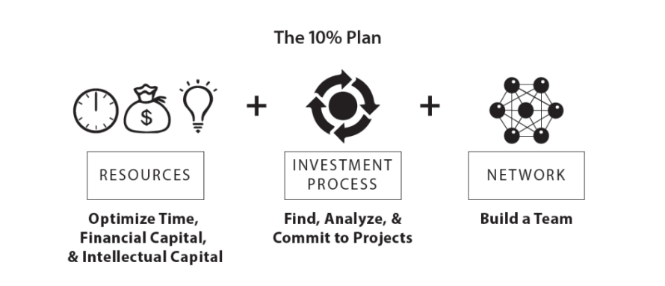
Дата ............ Съставил : .......
/подпис/

